@ Bug Reporta
Bug id | Bug Name | Description | Steps to reproduce | Test data | Expected result | Actual result | Repro rate | Attachments | Priority | Severity

BR- 01 | U polje "introduced " je moguce uneti bilo koju godinu sa 4 cifara | U polje koje je namenjeno za unos "Introduces" je moguce uneti bilo koju godinu, dovoljno je imati samo 4 cifara | 1. Otvori aplikaciju
 |  |  | 2. Klikni na "Add a new computer" kako bi ubacio novi kompjuter
 |  |  | 3. U sekciji za unosenje "Computer name" uneti ime | Pepi
 |  |  | 4. U sekciji za unosenje "Introduced" datuma uneti datum | 1000-02-21 | Birate invalid datum | Datum je unesen | 100% |  | high | High

Novi bug report ali cu koristiti istu tabelu za lakse pregledavanje domaceg

BR- 02 | Filter- Problem sa dodavanjem novog kompijutera | Problem nastaje kada uspesno dodamo novi kompijuter, ali se on nigde ne pojavi na displeju, a nema ga cak ni u filteru. | 1, Otvori aplikacuju
 |  |  | 2. Klikni na "Add a new computer" kako bi ubacio novi kompjuter
 |  |  | 3. U sekciji za unosenje "Computer name" uneti ime | Pepi
 |  |  | 4. U sekciji za unosenje "Introduced" uneti datum | 2023-01-01
 |  |  | 5. U sekciji za unosenje "Discontinued" uneti datum | 2023-02-01
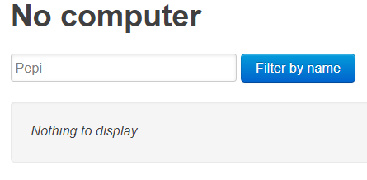
 |  |  | 6, Kliknuti na polje "Create this computer"
 |  |  | 7.U sekciji "Filter by name" kada unesemo "Pepi" ne pronalazi nikakve rezulate | Pepi | Pronaci kompijuter "Pepi" koji je kreiran | Nista nije prikazano | 100% |  | High | High

